PowrtSkiving
Importa
Dati
main powerskyving | LIEBHERR | CALCOLO delle SEZIONI |  | Nome | S.Guidolin |  | vers. 24 Lug 2018
INGRANAGGIO |  | INPUT Apn | INPUT ELICA |  |  | Dati ingranaggio : per dentature interne inserire il numero denti con segno " - "
Trasferimento Dati
...
SCRATCH
ORDINE
ALFABETICO
LISTA
CLIENTI
1.3051 | 1.2804492754 | 1.2057551779 | 1.2057551779 |  | PELATORE
1.3051 | 1.2804492754 | 1.2057551779 | 1.2057551779
138 | 138 | 138 | 138
STAMPA TUTTO
22.5 | 19.666800833 |  | 0
22.5 | 19.666800833 | 0 | 0 |  |  |  |  |  |  | Dati ingranaggi
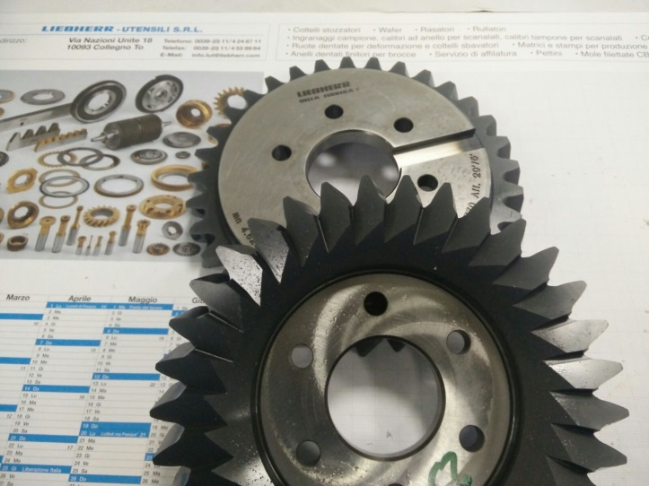
 | 5.6213577012E-14 | 0 |  | Senso El : |  |  |  |  |  | Add*Mn
180.104 | 180.104 | 180.104 | 180.104 | Elica UTEN. |  |  |  |  |  | Ded*Mn
173.3 | 173.3 | 173.3 | 173.3 |  |  |  |  |  |  | x*mn
 |  | 0
 |  | 0 |  |  |  |  |  |  |  | da | 180.1038
 |  |  |  |  |  |  |  |  |  | df | 180.1038
0.59015525683 |  | 4.125117476 | 4.125117476 |  |  |  |  |  |  | s / e | 2.0500
0.59015525683 |  | 4.125117476 | 4.125117476
180.1038 | 176.702 | 166.39421455 | 166.39421455
166.39421455 | 166.39421455 | 166.39421455 | 166.39421455
0
0.021514480674 |  | Cliente |  |  |  | UTENSILE - PELATORE
...
1E-15 | Incrocio Assi : | 0 |  |  | Z0 |  |  | Da0
0.3926990817 |  |  |  |  |  |  |  | Df0_teor | #VALUE!
 |  |  |  |  | Sp_colt | -0.33712586714 |  | P_beta0 | #DIV/0!
 |  | 6.8548927262 |  |  |  |  |  | Dprim | 0
 |  | -3.4528927262 |  |  |  |  |  | Dbase | 0
 |  | -83.197107274 |  |  |  |  |  | APF | 0 |  | R_pieno | 2.063
...
main powerskyving | LIEBHERR | CALCOLO delle SEZIONI |  | Nome | S.Guidolin |  | vers. 24 Lug 2018
5.6581277496E+17 |  | Z0 | Da0
...

x Colt Ns Off
Trasferimento Dati
LIEBHERR | CALCOLO delle SEZIONI |  | Nome | S.Guidolin |  | #DIV/0!
 | INPUT Apn | INPUT ELICA |  |  | Dati ingranaggio : per dentature interne inserire il numero denti con segno " - "
 | Coltello per Ns. Officina
#DIV/0! | #DIV/0! | #DIV/0!
#DIV/0! | #DIV/0! | #DIV/0!
ORDINE
ALFABETICO
LISTA
CLIENTI
0 | 0 | 0
STAMPA TUTTO
#DIV/0! | 0 | 0
#DIV/0! | 0 | 0
#DIV/0! | 0 | 0 | Senso El :
0 | 0 | #DIV/0! | Elica UTEN.
0 | 0 | #DIV/0!
 | 0
 | 0
...
Spn0=-0.337125867142435 | 0 | 0
 | 4.125117476 | 0
 | 0 | #DIV/0!
 | #DIV/0! | #DIV/0!
...

Incisione
 |  |  | 2/28/19

 | 0 | DISEGNO | main powerskyving | CORREZIONI
...
INCISIONI PELATORI
 |  |  | Note :
 |  |  | Per tutti i pelatori per corredo
 | Pelatore |  | macchina Kempten non incidere
STAMPA
 |  |  | l’addendum sui pelatori!
 | 1.3051

 | 0 |  | PER I PELATORI CILINDRICI INCIDERE:
 |  |  | Diametro esterno effettivo
 | 22.5° |  | Lfd N. da0 =
 |  |  | Lfd N. da0 =
 | ° |  | Lfd N. da0 =
 |  |  | Lfd N. da0 =
 |  |  | Lfd N. da0 =
 |  |  | Lfd N. da0 =
 | #DIV/0! |  | Lfd N. da0 =
...

Mod_off
STAMPA
...
Ang. Press | 0°0'0''
Ang. Elica | 0°0'0''
Senso elica
Affilatura | o CONICA | o GRADINATA
Diam est
Spes/Lung
...

